Pasaje a Tabla
Los SinVi: Fernandez Fermin Orlando - Farioli Santiago Nicolas - Torres Javier

Cuenta = (numero-cuenta,saldo,nombre-sucrsal) |  |  | Sucursal = (nombre-sucursal,ciudad-sucursal,activos)
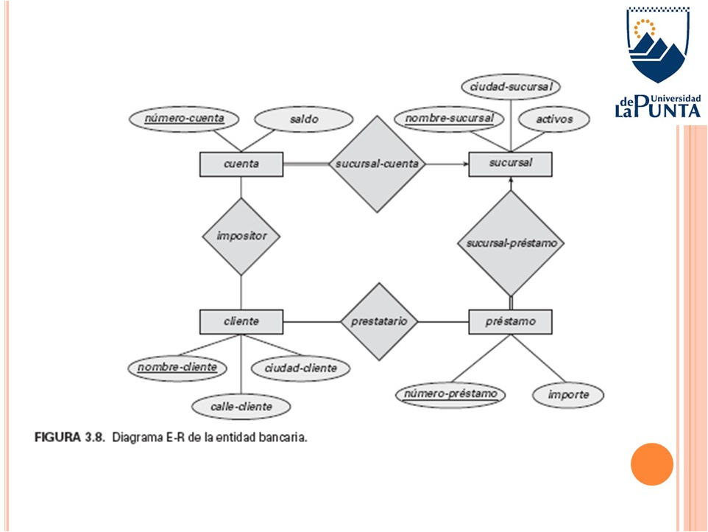
Cuenta |  |  | Sucursal
numero-cuenta | saldo | nombre-sucursal | nombre-sucursal | ciudad-sucursal | activos
1 | $ 20,000.00 | Supervielle - Buenos_aires | Supervielle - San Luis | San Luis | $ 50,000,000.00
3 | $ 60,000.00 | Supervielle - San Juan | Supervielle - Rio Negro | Rio Negro | $ 720,000,000.00
4 | $ 80,000.00 | Supervielle - Buenos_aires | Supervielle - Buenos_aires | Buenos_aires | $ 800,000,000.00
5 | $ 10,000.00 | Supervielle - San Luis ll | Supervielle - La Rioja ll | La Rioja | $ 100,000,000.00
6 | $ 100,000.00 | Supervielle - Cordoba | Supervielle - Salta ll | Salta | $ 300,000,000.00
7 | $ 120,000.00 | Supervielle - Buenos Aires ll | Supervielle - Chubut ll | Chubut | $ 400,000,000.00
8 | $ 200,000.00 | Supervielle - Mendoza | Supervielle - Misiones ll | Misiones | $ 100,000,000.00
9 | $ 150,000.00 | Supervielle - San Luis ll | Supervielle - Mendoza ll | Mendoza | $ 100,000,000.00
10 | $ 181,666.67 | Supervielle - San Luis ll | Supervielle - Jujuy ll | Jujuy | $ 15,000,000.00
15 | $ 276,666.67 | Supervielle - San Luis | Supervielle - San Luis ll | San Luis | $ 100,000,000.00
16 | $ 295,666.67 | Supervielle - Buenos_aires | Supervielle - Cordoba | Cordoba | $ 200,000,000.00
17 | $ 314,666.67 | Supervielle - San Luis | Supervielle - Buenos Aires ll | Buenos Aires | $ 444,440,000.00
18 | $ 333,666.67 | Supervielle - San Luis ll | Supervielle - La Rioja | La Rioja | $ 220,000,000.00
19 | $ 352,666.67 | Supervielle - San Luis | Supervielle - Salta | Salta | $ 150,000,000.00
20 | $ 371,666.67 | Supervielle - Rio Negro | Supervielle - Chubut | Chubut | $ 700,000,000.00
 |  |  | Supervielle - Misiones | Misiones | $ 330,000,000.00
 |  |  | Supervielle - Mendoza | Mendoza | $ 600,000,000.00
Impositor(nombre-cliente,numero-cuenta) |  |  | Supervielle - Jujuy | Jujuy | $ 99,000,000.00
 |  |  | Supervielle - Santa Cruz | Santa Cruz | $ 100,000,000.00
Impositor |  |  | Supervielle - San Juan | San Juan | $ 90,000,000.00
nombre-cliente | numero-cuenta
Ivan Noble | 4
Adrian Barilari | 5
Adrian Barilari | 10
Jorge Iglesias | 9
Magali Contreras | 18
Lorena Rodriguez | 16
Hector Gil | 20
Ivan Noble | 1
Macarena Britos | 3
Carlos Pereira | 7
Sebastian Avila | 8
Roberto Godoy | 6
Ricardo Diaz
Milagros Agüero
Fermin Fernandez | 15
Fermin Fernandez | 19
Fermin Fernandez | 17

Cliente = (nombre-cliente,calle-cliente,ciudad-cliente) |  |  | Prestatario (nombre-cliente,numero-prestamo) |  |  | Prestamo = (numero-prestamo,importe,nombre-sucursal)

Cliente |  |  | Prestatario |  |  | Prestamo
nombre-cliente | calle-cliente | ciudad-cliente | nombre-cliente | numero-prestamo |  | numero-prestamo | importe | nombre-sucursal
Santiago Farioli | Mitre | Cordoba | Santiago Farioli | 3 |  | 1 | $ 30,000.00 | Supervielle - San Luis
Fermin Fernandez | Belgrano | San Luis | Santiago Farioli | 2 |  | 2 | $ 40,000.00 | Supervielle - Cordoba
Javier Torres | Ayacucho | La Punta | Fermin Fernandez | 1 |  | 3 | $ 100,000.00 | Supervielle - Cordoba
Ivon Manosalva | Chile | Chubut | Ivon Manosalva | 5 |  | 4 | $ 50,000.00
Ivan Noble | Chacabuco | Buenos_aires | Vanesa Espinosa | 8 |  | 5 | $ 150,000.00 | Supervielle - Chubut ll
Adrian Barilari | Colon | Naschel | Vanesa Espinosa | 19 |  | 6 | $ 60,000.00
Gustavo Napilo | Bolivar | Carolina | Vanesa Espinosa | 20 |  | 7 | $ 200,000.00 | Supervielle - San Luis ll
Jorge Iglesias | Ituzaingo | Punilla | Magali Contreras | 7 |  | 8 | $ 1,000,000.00 | Supervielle - Misiones ll
Magali Contreras | Junin | Merlo |  |  |  | 9 | $ 70,000.00
Lorena Rodriguez | Rondo | Mercedes |  |  |  | 10 | $ 459,722.22
Hector Gil | Sabatini | Rio Negro |  |  |  | 11 | $ 513,888.89
Vanesa Espinosa | Pringles | Misiones |  |  |  | 12 | $ 568,055.56
Macarena Britos | Pedernera | San Juan |  |  |  | 13 | $ 622,222.22
Carlos Pereira | Balcarce | Buenos_aires |  |  |  | 14 | $ 676,388.89
Sebastian Avila | Roca | Mendoza |  |  |  | 15 | $ 730,555.56
Roberto Godoy | Lafinur | Villa Maria |  |  |  | 16 | $ 784,722.22
Ricardo Diaz | San Martin | Punilla |  |  |  | 17 | $ 838,888.89
Milagros Agüero | Junin | Merlo |  |  |  | 18 | $ 893,055.56
Roxana Montero | Mitre | Mercedes |  |  |  | 19 | $ 947,222.22 | Supervielle - Misiones ll
Lucas Molina | Belgrano | San Luis |  |  |  | 20 | $ 1,001,388.89 | Supervielle - Misiones ll

